Konvention
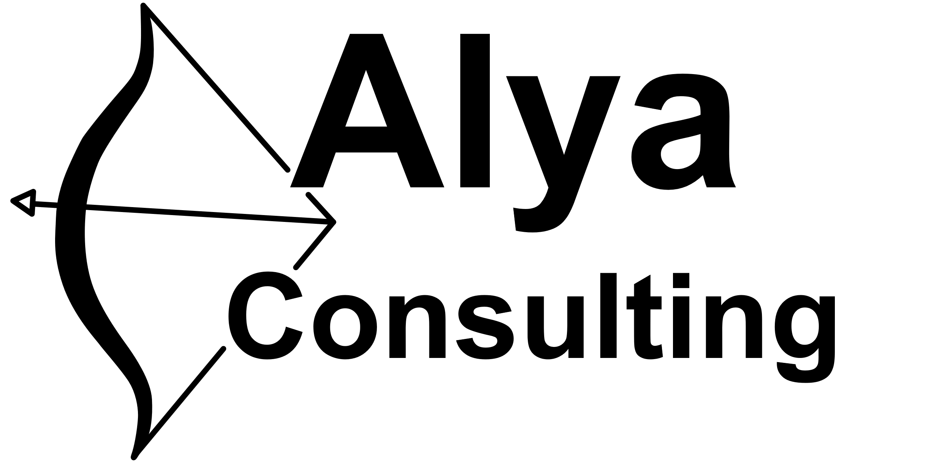 |  |  | Namenskonvention für Office365

Schema:
 | AAABBBCCC-DDD-EEE

 | AAA: | Kürzel für die Firma (Konstant ALYA)
 | BBB: | Kürzel für den Office 365 Service
 | CCC: | Kürzel für die Umgebung
 | DDD: | Bereich oder Abteilung
 | EEE: | Freier Text |  |  |  |  |  |  | Maximale Titel Länge für Office365 Gruppen
 |  |  |  |  |  |  |  |  | 53 Zeichen
Beispiele:
 | Genutzter Service |  |  | AAA | BBB | CCC | DDD | EEE | Titel
 | Eine produktive Administrative SharePoint Seite |  |  | ALYA | SP |  | ADM | Administratives | ALYASP-ADM-Administratives
 | Ein Test Teams Arbeitsbereich für ein Projekt |  |  | ALYA | TM | T | PRJ | Projekt A | ALYATMT-PRJ-Projekt A
 | Eine Office365 Gruppe |  |  | ALYA | OG |  | CUS | Kunde A | ALYAOG-CUS-Kunde A
 | Eine Sicherheitsgruppe |  |  | ALYA | SG |  | ADM | NoMFA | ALYASG-ADM-NoMFA
 | Ein Plan |  |  | ALYA | PL |  | PRJ | Projekt A | ALYAPL-PRJ-Projekt A

Abkürzungen:
 | BBB: |  | CCC: |  |  | DDD:
 | SP | SharePoint | T | Test |  | ADM | Administration
 | TM | Teams | P | Produktiv |  | PRJ | Projekte
 | OG | Office365 Group |  |  |  | CUS | Kunden
 | FL | Flow |  |  |  | COL | Kollaboration
 | PA | PowerApp |  |  |  | SEC | Security
 | PL | Planner
 | SG | Security Group

